退件费
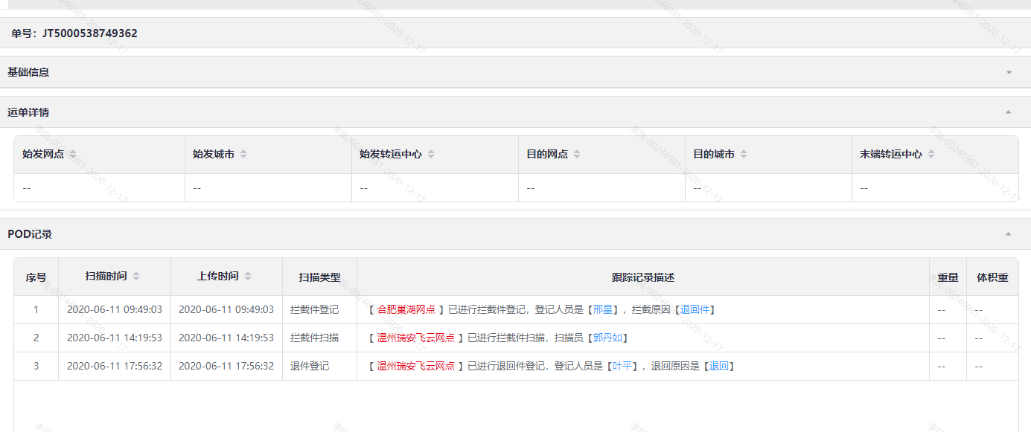
预付款流水号 | 运单编号 | 账户ID | 交易类型 | 结算对象 | 经营模式 | 费用主类型 | 费用子类型 | 发生金额 | 账单时间 | 预付款产生时间 | 汇总批次号 | 数据来源 | 操作人 | 备注
1847728792865423930 |  | 4551111 |  | 合肥巢湖网点 | 加盟 | 主营收入 | 应收退件费调整 | -3 | 2020-10-16 04:00:27 | 2020-10-16 04:00:39 | 202010158012770829 | 系统 | 系统

交易类型 | 运单编号 | 费用类型 | 费用金额 | 结算财务中心 | 网点名称 | 业务发生时间 | 汇总批次号
扣款 | JT5000538749362 | 应收退件费调整 | -3 | 安徽代理区 | 合肥巢湖网点 | 2020-10-15 08:47:19 | 202010158012770829

